Worksheet
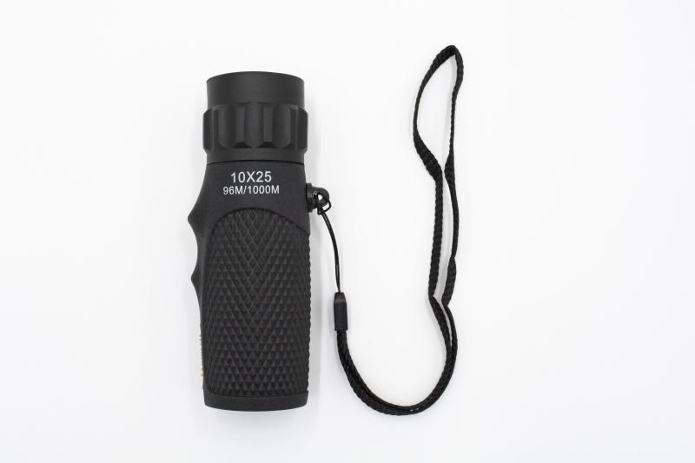
Technaxx Monokular 10x25 TX-176 schwarz

Artikelnummer | 4956 |  | VE | 60
EAN | 4260358125046 |  | Stück pro Palette | 2160
Zollnummer | 90058000 |  | Lagen Pro Palette | 6

Abmessungen - Artikel
Länge(cm) | Breite(cm) | Höhe(cm) | Gewicht(g)
10.8 | 3.2 | 3.2 | 81

Abmessungen - Artikelverpackung
Länge(cm) | Breite(cm) | Höhe(cm) | Leergewicht(g) | Gewicht(g) Artikel+Verpackung
11 | 4.7 | 22 | 26 | 130

Abmessungen - VE Karton (Masterkarton)
Länge(cm) | Breite(cm) | Höhe(cm) | Gewicht(g)
37 | 35 | 26.5 | 7800

Verpackung - Bestandteile
Rest Zubehör (g) | Papier/Pappe (g) | Styropor (g) | Kunstst. Hohlkörper(g) | Kunstst. Folien(g) | Materialverbunde (g)
99 | 6 | 0 | 0 | 0 | 0

Weiterführende Informationen
Technaxx Reseller Portal

